Hoja1
2023-09-13 15:00:03

LA PAZ 28 - HAEDO 4460-2005
BUENOS AIRES luquearti@gmail.com
____________________________________________________________________________________
"REGATONES”
“De GOMA NEGRA”
“ REFORZADOS ”

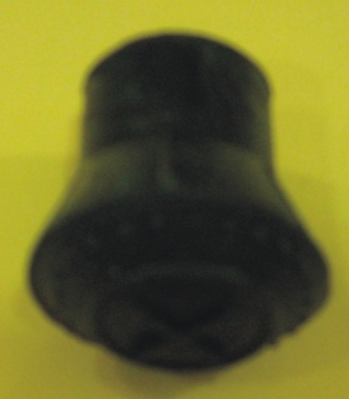

COD. | DESCRIPCION | PRECIO
R-600 | Regaton de GOMA NEGRA Nº12 Ref. | 5443.50
R-601 | Regaton de GOMA NEGRA Nº15 Ref. | 5742.18
R-602 | Regaton de GOMA NEGRA Nº19 Ref. | 6862.80
R-603 | Regaton de GOMA NEGRA Nº22 Ref. | 7531.98
R-604 | Regaton de GOMA NEGRA Nº25 Ref. | 7831.80
R-605 | Regaton de GOMA NEGRA Nº30 Ref. | 8276.40

Envase x 20 unidades
PRECIO: Por 100 unidades

M

